PASAPORTE DATOS
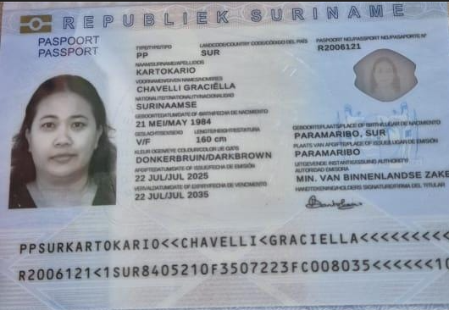
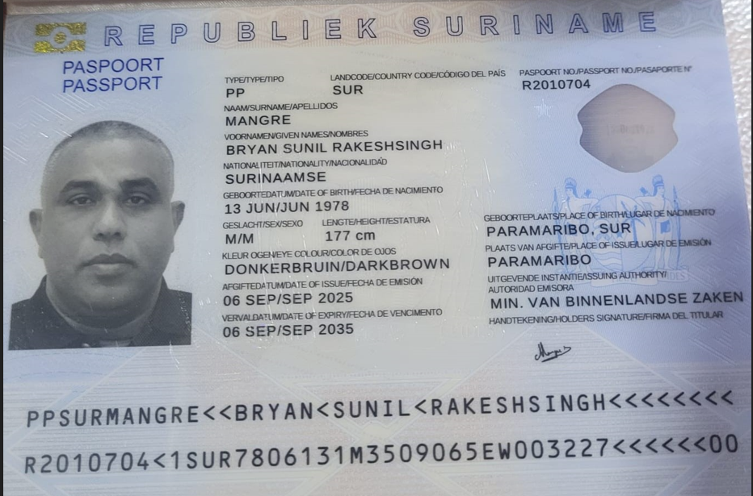
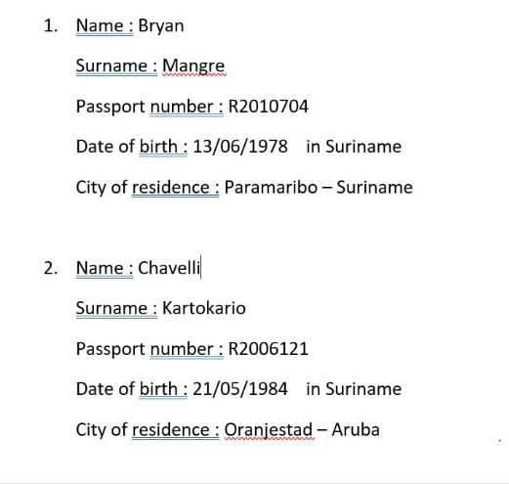

Nombre | Chavelli | Nombre | Bryan
Nombre | Graciella | Nombre | Sunil
Apellido | Kartokario | Nombre | Rakeshsingh
Apellido de casada |  | Apellido | Mangre
Género: . | Femenino | Género: . | Masculino
Pasaporte | R2006121 | Pasaporte | R2010704
Fecha de nacimiento | 1984-05-21 | Fecha de nacimiento | 1978-06-13
Edad | 41 | Edad | 47
Estado civil |  | Estado civil
Dirección |  | Dirección
Nacionalidad y domicilio: | Oranjestad, Aruba | Nacionalidad y domicilio: | Paramaribo - Surinam - Aruba
Email: | chavelli.karto@gmail.com | Email: | Mangre37bryan@gmail.com
Teléfono | 297 5633359 | Teléfono
Profesión |  | Profesión
RH |  | RH
Seguro |  | Seguro
Peso | 83 kg | Peso | 95 kg
Altura | 160 cm | Altura | 177 cm
Idioma |  | Idioma
Estadia: | 16 AL 22 Diciembre
Salud | Chequeo Medico | Salud | Chequeo Medico

CONFIRMACIÓN
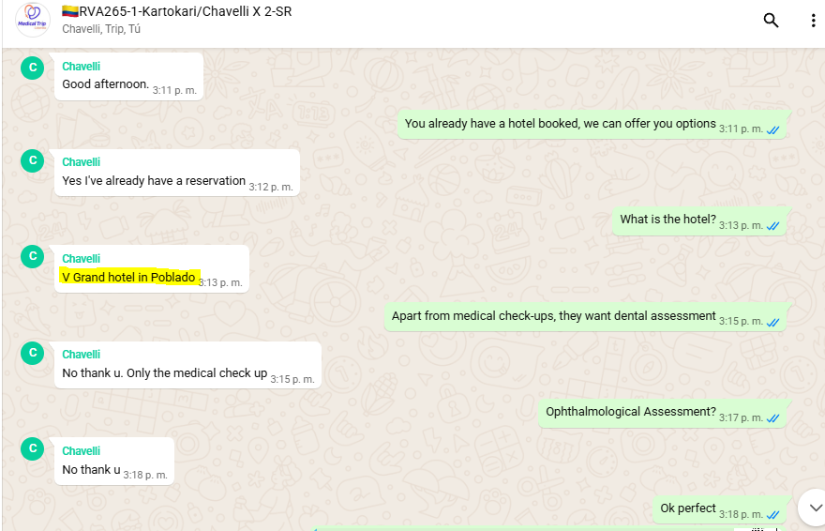
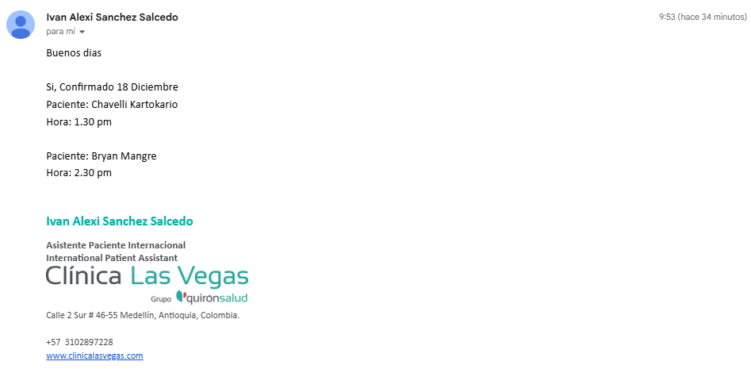


HOTEL GRAND IN POBLADO | MEDICO INTERNISTA

PAGOS
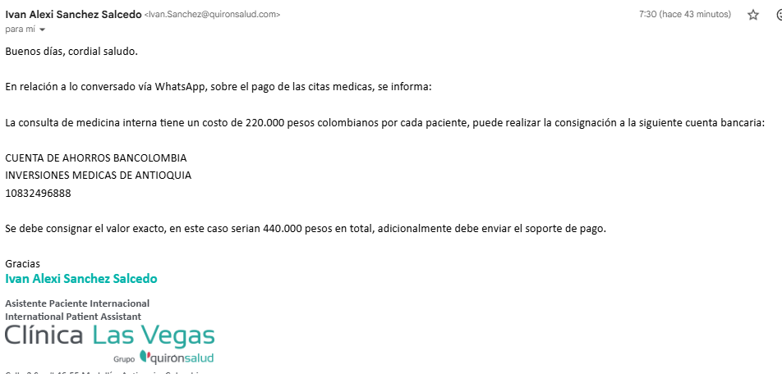
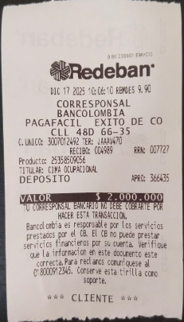
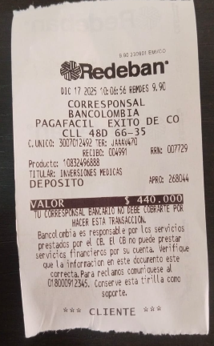
Pago MEDICO INTERNISTA | CIMA

VUELO
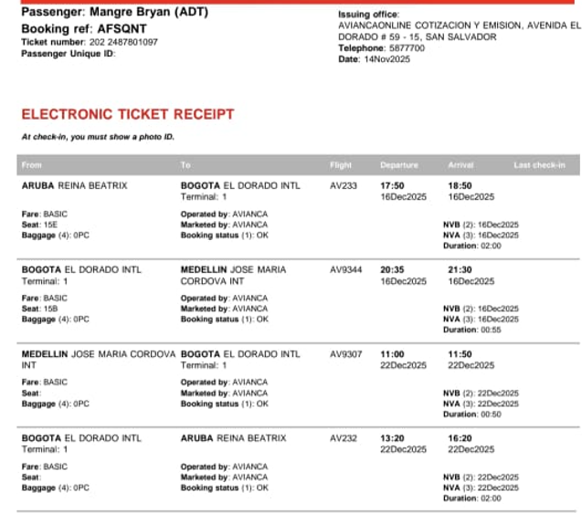
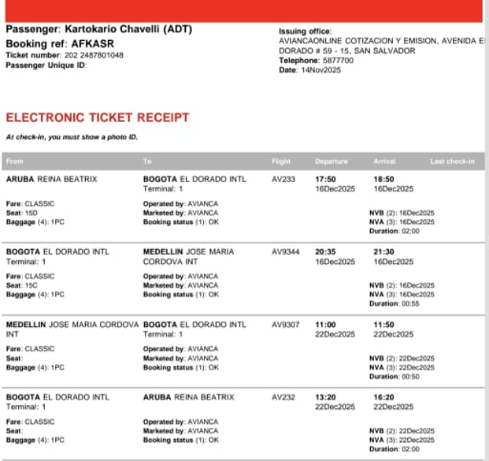
AFSQNT | AFKASR

